Sheet1 (2)
RC40 手工线作业指导书-不充磁不镭雕系列 (05486/05487/05489/05503/05520/05521/05522/05523/ 05525/05528/05529/05531/05532/06373/06375) |  |  | 文件编号 File Number | 发行日期 Release Date | 版本号 Version | 页次 Page

 |  |  | MP-WI-T-05-1267 | 2025-12-10 | A/2 | 1/1

步骤 Steps | 作业要点 Operating points | 工装/设备 Fixture/Equipment | 图示 Picture
一、抽真空 | 1.1 每批产品标准重量校准：取样100pcs进行称重，然后设置单个产品重量，按照规定数量称取产品装入真空袋，具体数量见“每袋数量对照表”（注：需去除真空袋重量）（如PIC1）； 1.2 将已装入真空袋的产品放入真空机台面，整齐摆放，开口一端放置塑封机(深色胶带)上（如PIC2）； 1.3 手用力下压真空包装机上盖直至与下方机体吸合（如PIC3）; 真空机参数： 真空时间：6-15s; 封口：1.5-2.5s 封口温度：中温; 1.4 抽真空结束后，上盖自动打开，检查包装是否漏气，确认后将产品取出放置指定区域（如PIC4）； | 真空袋 (150X100X0.08) XT-400D抽真空机 电子称 | 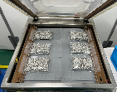 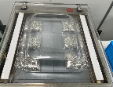 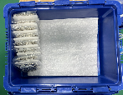 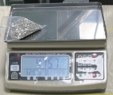 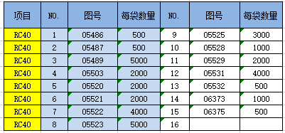

PIC1
PIC2
PIC3
PIC4

每袋数量对照表
控制点 | 1.员工直接接触产品时需佩戴手指套；2.数量要正确，尾数以实际为准；3.抽好真空的产品须放置1小时（检查抽真空是否漏气）； 4.从操作平台掉落的产品要隔离报废，不可回收利用；
密
未经许可严禁
拷贝与外传
受 A 控
分发号No:
安全防护

编制：高威 审核： 会签（品质： 制造： ） 批准：

版本 | 描述 |  |  |  |  | 日期
A/0 | initial relaease |  |  |  |  | 20250301
A/1 | 增加图号06662 |  |  |  |  | 20250625
A/2 | 客户图纸更新图号 |  |  |  |  | 20251210

